N.49-2567
ภาพถ่ายและรูปตัดขวางลำน้ำสถานีสำรวจอุทกวิทยาน้ำยาว (N.49)
บ้านน้ำยาว ต.อวน อ.ปัว จ.น่าน ปี 2567
 |  |  |  |  |  |  |  |  |  |  |  | 2566 |  |  | 2567
 |  |  |  |  |  |  |  |  |  |  |  | สำรวจเมื่อ 13 ม.ค.2566 |  |  | สำรวจเมื่อ 8 ม.ค.2567
 |  |  |  |  |  |  |  |  |  |  |  | ระยะ | ระดับ | ผิวน้ำ | ระยะ | ระดับ | ผิวน้ำ
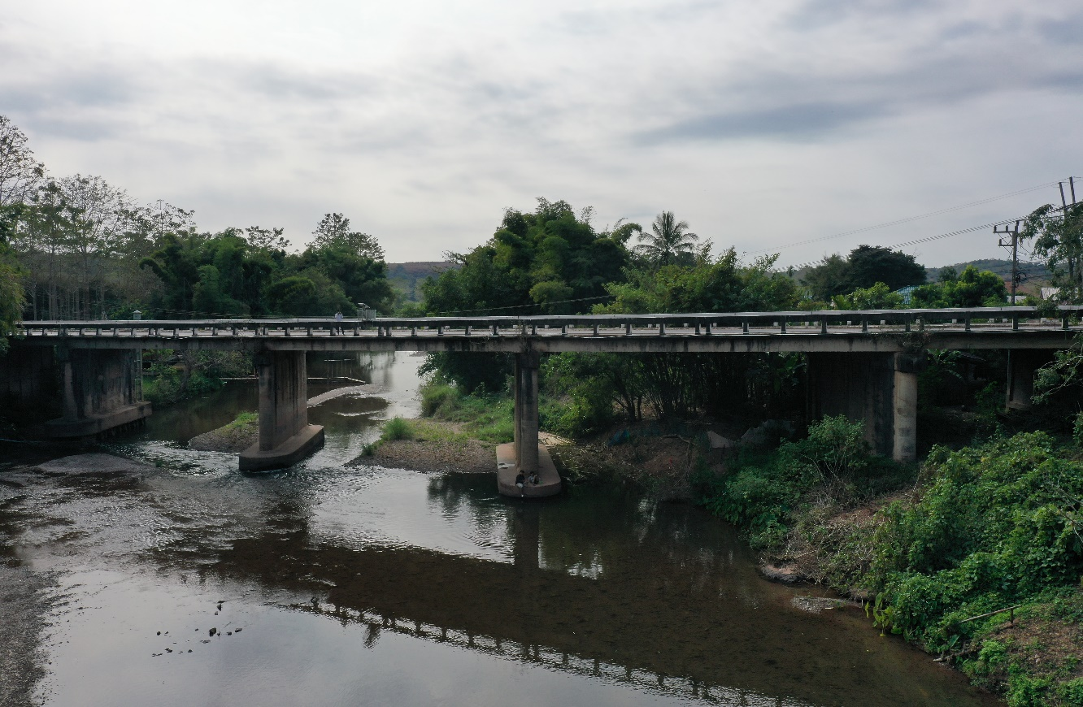
 |  |  |  |  |  |  |  |  |  |  |  | -50 | 273.382 | 265.043 | -50 | 273.338 | 265.173
 |  |  |  |  |  |  |  |  |  |  |  | -40 | 273.330 | 265.043 | -40 | 273.273 | 265.173
 |  |  |  |  |  |  |  |  |  |  |  | -30 | 273.260 | 265.043 | -30 | 273.225 | 265.173
 |  |  |  |  |  |  |  |  |  |  |  | -20 | 273.208 | 265.043 | -20 | 273.198 | 265.173
 |  |  |  |  |  |  |  |  |  |  |  | -10 | 273.225 | 265.043 | -10 | 273.202 | 265.173
 |  |  |  |  |  |  |  |  |  |  |  | 0 | 273.251 | 265.043 | 0 | 273.231 | 265.173
 |  |  |  |  |  |  |  |  |  |  |  | 0 | 272.095 | 265.043 | 0 | 272.020 | 265.173
 |  |  |  |  |  |  |  |  |  |  |  | 4 | 270.103 | 265.043 | 4 | 270.025 | 265.173
 |  |  |  |  |  |  |  |  |  |  |  | 8 | 268.478 | 265.043 | 8 | 268.495 | 265.173
 |  |  |  |  |  |  |  |  |  |  |  | 12 | 268.306 | 265.043 | 12 | 268.277 | 265.173
 |  |  |  |  |  |  |  |  |  |  |  | 16 | 268.159 | 265.043 | 16 | 268.053 | 265.173
 |  |  |  |  |  |  |  |  |  |  |  | 20 | 266.786 | 265.043 | 20 | 267.147 | 265.173
 |  |  |  |  |  |  |  |  |  |  |  | 24 | 265.982 | 265.043 | 24 | 265.962 | 265.173
 |  |  |  |  |  |  |  |  |  |  |  | 28 | 265.262 |  | 27.70 | 265.173
รูปตัดขวางลำน้ำน้ำยาวที่แนวสำรวจปริมาณน้ำ
 | รูปตัดปี2567 |  | ระดับน้ำขณะสำรวจ
-50 | 273.338 | 27.7
-40 | 273.273 | 28 | 265.173
-30 | 273.225 | 32 | 265.173
-20 | 273.198 | 36 | 265.173
-10 | 273.202 | 40 | 265.173
0 | 273.231 | 44
0 | 272.020 | 48 | 265.173
4 | 270.025 | 52 | 265.173
8 | 268.495 | 56 | 265.173
12 | 268.277
16 | 268.053
20 | 267.147
24 | 265.962
28 | 265.173
28 | 265.073
32 | 264.593
36 | 264.813
40 | 265.375
44 | 265.635
48 | 264.713
52 | 264.333
56 | 265.103
60 | 265.695
64 | 265.817
68 | 265.555
72 | 264.763
76 | 265.763
80 | 267.180
84 | 267.755
88 | 267.909
92 | 268.747
96 | 269.654
100 | 270.059
104 | 271.629
108 | 273.526
110 | 273.921
110 | 275.276
120 | 275.522
130 | 275.776
140 | 276.053
150 | 276.354
160 | 276.549
 |  |  |  |  |  |  |  |  |  |  |  | 28.42 | 265.043 | 265.043 | 28 | 265.073 | 265.173
 |  |  |  |  |  |  |  |  |  |  |  | 32 | 264.523 | 265.043 | 32 | 264.593 | 265.173
 |  |  |  |  |  |  |  |  |  |  |  | 36 | 264.763 | 265.043 | 36 | 264.813 | 265.173
 |  |  |  |  |  |  |  |  |  |  |  | 40 | 265.244 | 265.043 | 40 | 265.375 | 265.173
 |  |  |  |  |  |  |  |  |  |  |  | 44 | 265.644 |  | 44 | 265.635
 |  |  |  |  |  |  |  |  |  |  |  | 48 | 264.823 | 265.043 | 48 | 264.713 | 265.173
 |  |  |  |  |  |  |  |  |  |  |  | 52 | 264.223 | 265.043 | 52 | 264.333 | 265.173
 |  |  |  |  |  |  |  |  |  |  |  | 56 | 264.903 | 265.043 | 56 | 265.103 | 265.173
 |  |  |  |  |  |  |  |  |  |  |  | 60 | 265.671 | 265.043 | 60 | 265.695 | 265.173
 |  |  |  |  |  |  |  |  |  |  |  | 64 | 265.942 | 265.043 | 64 | 265.817 | 265.173
 |  |  |  |  |  |  |  |  |  |  |  | 68 | 265.443 | 265.043 | 68 | 265.555 | 265.173
 |  |  |  |  |  |  |  |  |  |  |  | 72 | 264.883 | 265.043 | 72 | 264.763 | 265.173
 |  |  |  |  |  |  |  |  |  |  |  | 76 | 265.814 | 265.043 | 76 | 265.763 | 265.173
 |  |  |  |  |  |  |  |  |  |  |  | 80 | 267.499 | 265.043 | 80 | 267.180 | 265.173
 |  |  |  |  |  |  |  |  |  |  |  | 84 | 267.867 | 265.043 | 84 | 267.755 | 265.173
 |  |  |  |  |  |  |  |  |  |  |  | 88 | 267.962 | 265.043 | 88 | 267.909 | 265.173
 |  |  |  |  |  |  |  |  |  |  |  | 92 | 268.504 | 265.043 | 92 | 268.747 | 265.173
 |  |  |  |  |  |  |  |  |  |  |  | 96 | 269.857 | 265.043 | 96 | 269.654 | 265.173
ระยะ | -50 | -40 | -30 | -20 | -10 | 0 | 0 | 4 | 8 | 12 | 16 | 100 | 270.137 | 265.043 | 100 | 270.059 | 265.173
ระดับ | 273.338 | 273.273 | 273.225 | 273.198 | 273.202 | 273.231 | 272.020 | 270.025 | 268.495 | 268.277 | 268.053 | 104 | 271.754 | 265.043 | 104 | 271.629 | 265.173
ระยะ | 20 | 24 | 27.70 | 28 | 32 | 36 | 40 | 44 | 48 | 52 | 56 | 108 | 273.533 | 265.043 | 108 | 273.526 | 265.173
ระดับ | 267.147 | 265.962 | 265.173 | 265.073 | 264.593 | 264.813 | 265.375 | 265.635 | 264.713 | 264.333 | 265.103 | 110 | 273.821 | 265.043 | 110 | 273.921 | 265.173
ระยะ | 60 | 64 | 68 | 72 | 76 | 80 | 84 | 88 | 92 | 96 | 100 | 110 | 275.285 | 265.043 | 110 | 275.276 | 265.173
ระดับ | 265.695 | 265.817 | 265.555 | 264.763 | 265.763 | 267.180 | 267.755 | 267.909 | 268.747 | 269.654 | 270.059 | 120 | 275.413 | 265.043 | 120 | 275.522 | 265.173
ระยะ | 104 | 108 | 110 | 110 | 120 | 130 | 140 | 150 | 160 |  |  | 130 | 275.659 | 265.043 | 130 | 275.776 | 265.173
ระดับ | 271.629 | 273.526 | 273.921 | 275.276 | 275.522 | 275.776 | 276.053 | 276.354 | 276.549 |  |  | 140 | 275.940 | 265.043 | 140 | 276.053 | 265.173
ระยะ |  |  |  |  |  |  |  |  |  |  |  | 150 | 276.239 | 265.043 | 150 | 276.354 | 265.173
ระดับ |  |  |  |  |  |  |  |  |  |  |  | 160 | 276.566 | 265.043 | 160 | 276.549 | 265.173
ระยะ
ระดับ

 | BM. | 270.035 | ม.(ร.ท.ก.) |  | ตลิ่งฝั่งซ้าย | 273.231 | ม.(ร.ท.ก.) |  | ตลิ่งฝั่งขวา | 275.276 | ม.(ร.ท.ก.)
 | ท้องน้ำ | 264.333 | ม.(ร.ท.ก.) |  | ศูนย์เสา | 263.983 | ม.(ร.ท.ก.) |  | สำรวจเมื่อ 8 ม.ค.2567

 |  |  |  |  |  |  |  |  | ผู้สำรวจ นายเชิดชู มะโนเจริญ

 |  |  |  | ตรวจสอบหมุดหลักฐานแล้ว

 |  |  |  |  | เปลี่ยนรูปแล้ว

